CP14
 | CASO | El sistema debe enviar visible condicional en el navegador Chrome
 |  | VUCEPERPAM-173 | CP14

 | ROL | Navegador: CHROME
 |  | Rol: CP.Administrado.Supervisor, CP.Administrado.Operador, CP.Administrado.Nacional.Supervisor, CP.Administrado.Nacional.Operador, CP.Administrado.Extranjero.Supervisor

 | EVIDENCIA DEL CASO

 | P1. Ingresar al sistema VUCE CP 2.0 (Link Certificación) con el rol autorizado
 | P2. Ingresar al menú de opciones del sistema VUCE CP 2.0: "Gestión de la Nave"
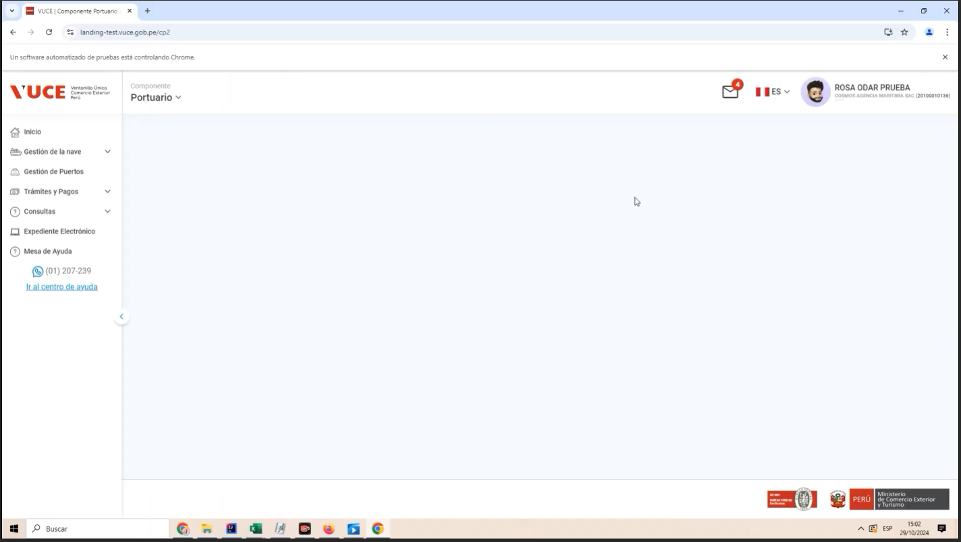

 | P3. Ingresar a la subopcion "Gestión DUE"
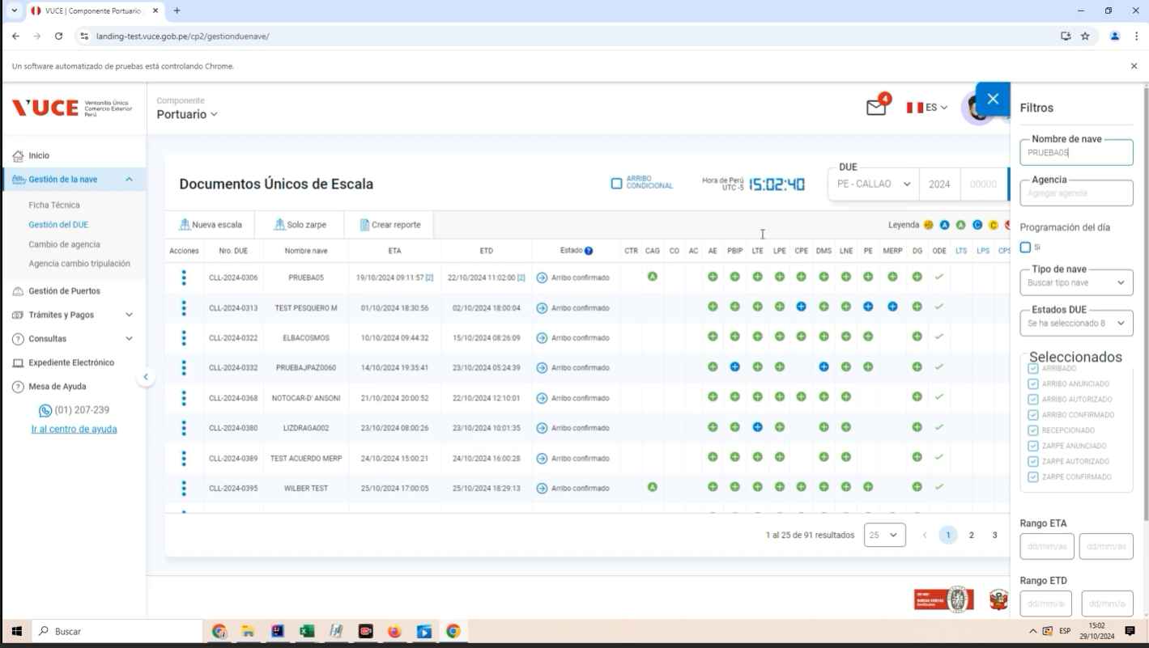

 | P4. Clic en el botón "Modificar"
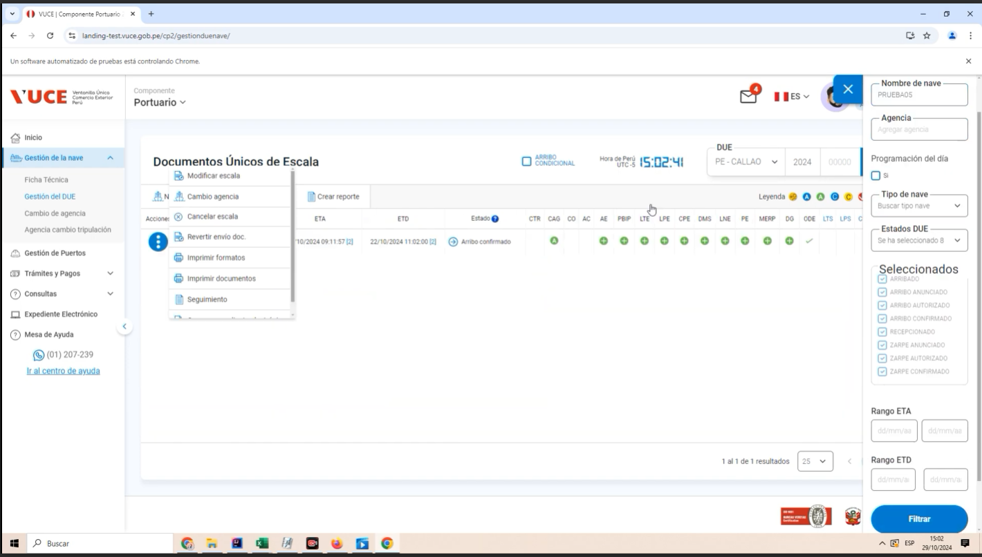

 | P5. Clic en la pestaña 'Declaración de Carga"
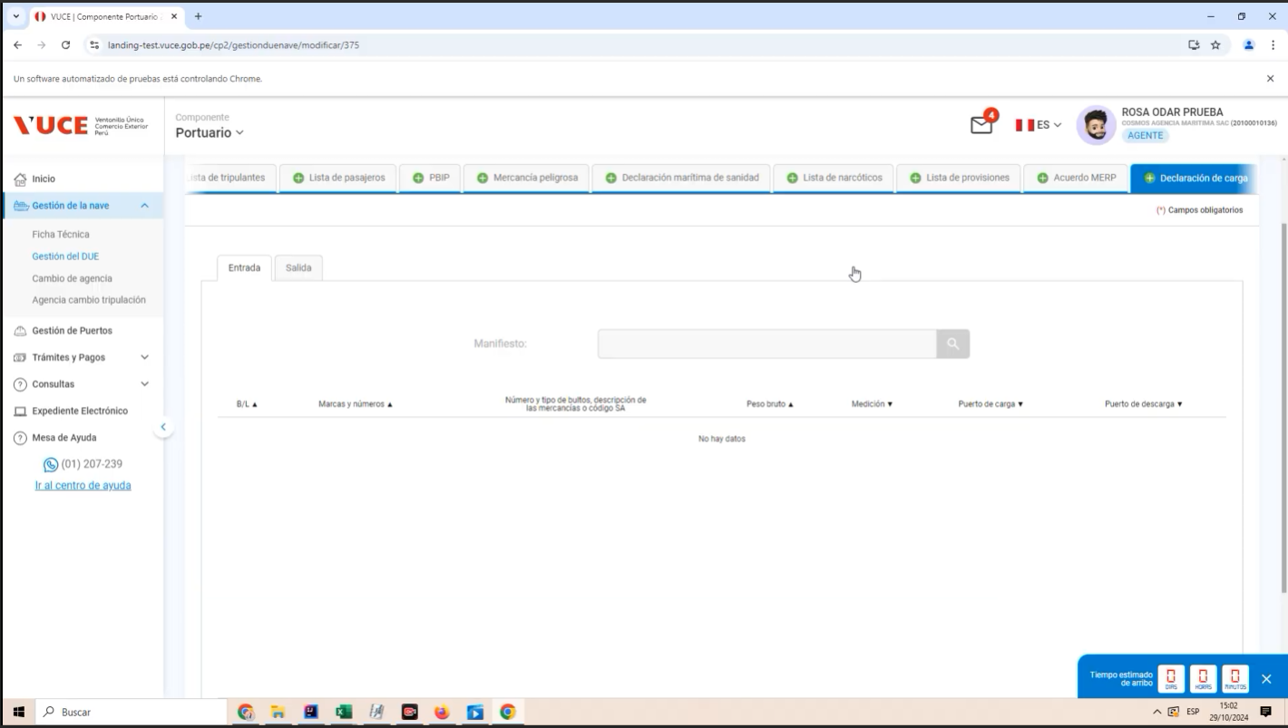

 | P6. Clic en enviar
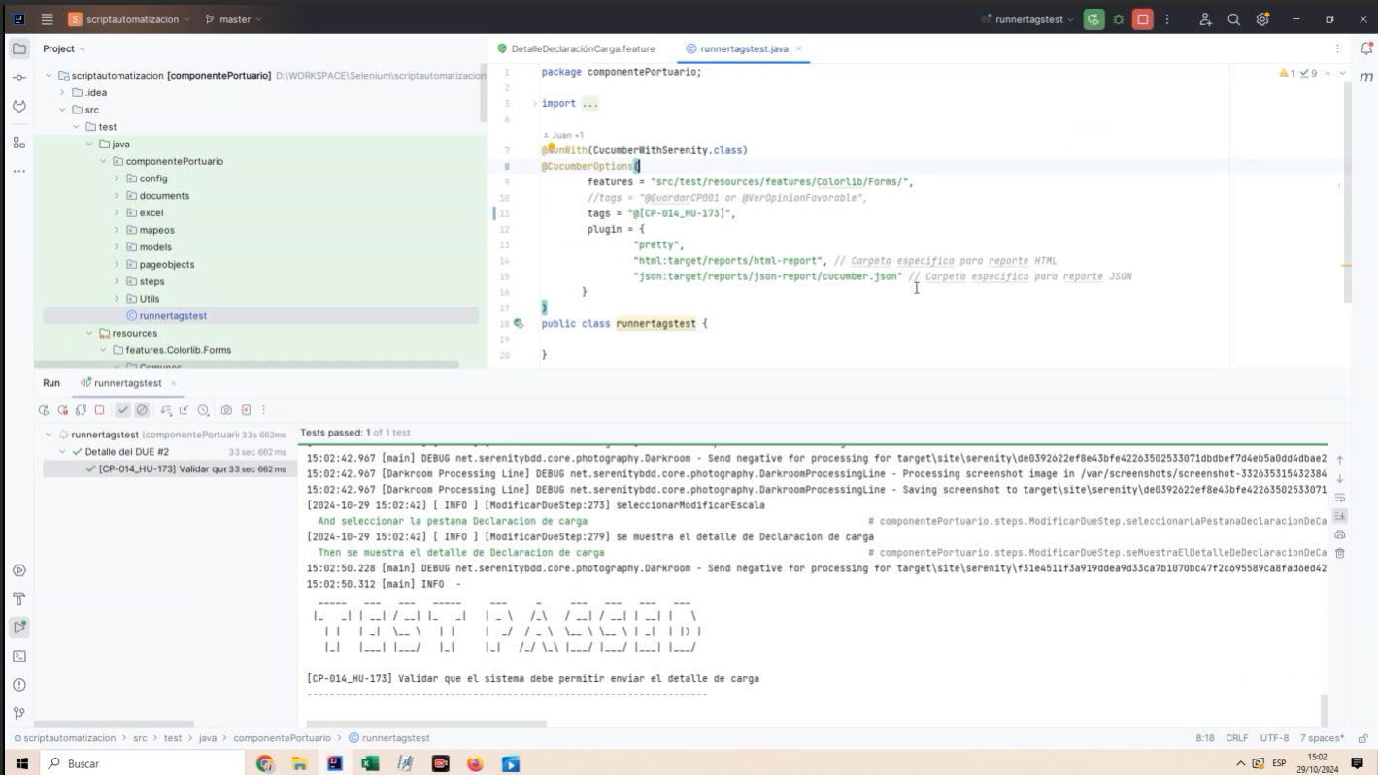

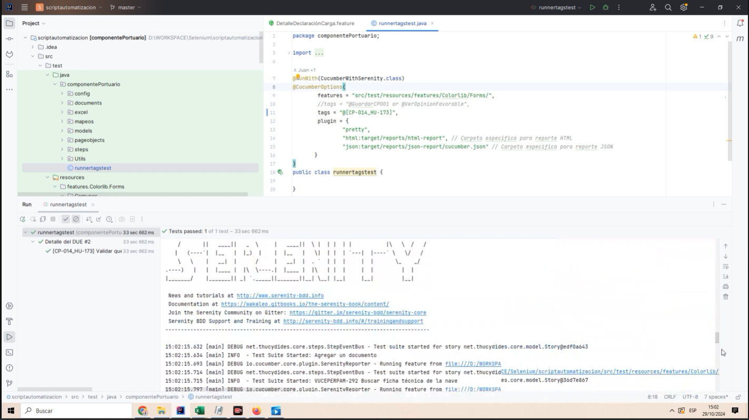

RESULTADO ESPERADO : |  | CONFORME

